Лист1
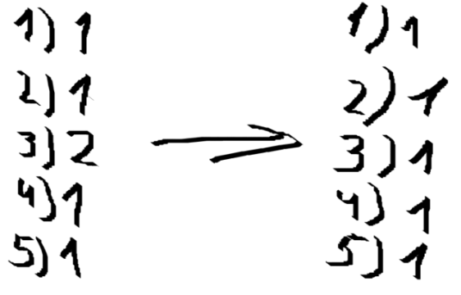
Граф | Связанность
 | I | 1 | 2 | 3 | 4 | 5
 | 1 |  | 3 |  | 8 | 2 |  | Следовательно дан 1 граф
 | 2 | 3 |  | 5 |  | 9
 | 3 |  | 5 |  | 3
 | 4 | 8 |  | 3 |  | 4
 | 5 | 2 | 9 |  | 4
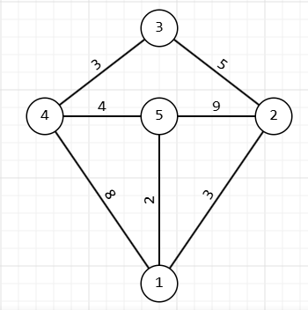
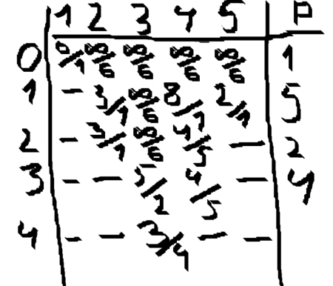
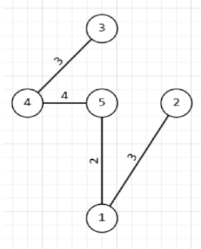
 | Алгоритм Прима
 | II | 1 | 2 | 3 | 4 | 5
 | 1 |  | 3 |  | 8 | 2
 | 2 | 3 |  | 5 |  | 9
 | 3 |  | 5 |  | 3
 | 4 | 8 |  | 3 |  | 4
 | 5 | 2 | 9 |  | 4
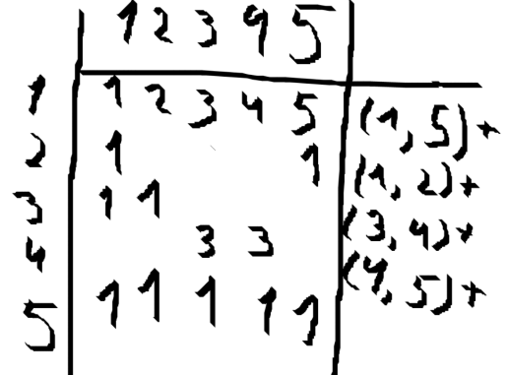
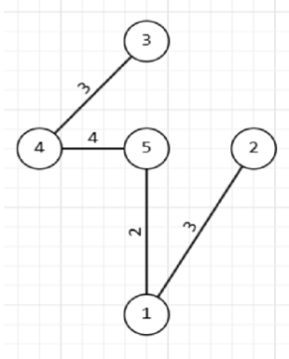
 | Алгоритм Краскала
 | III | 1 | 2 | 3 | 4 | 5
 | 1 |  | 3 |  | 8 | 2
 | 2 | 3 |  | 5 |  | 9
 | 3 |  | 5 |  | 3
 | 4 | 8 |  | 3 |  | 4
 | 5 | 2 | 9 |  | 4
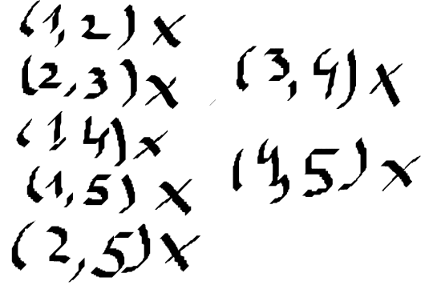
 | Мосты |  |  |  |  |  |  | Что будет если убрать ребро
 | IV | 1 | 2 | 3 | 4 | 5 |  | граф не разделился
 | 1 |  | 3 |  | 8 | 2 |  |  |  |  | Следовательно мостов в данном графе нет
 | 2 | 3 |  | 5 |  | 9
 | 3 |  | 5 |  | 3 |  |  | граф разделился
 | 4 | 8 |  | 3 |  | 4
 | 5 | 2 | 9 |  | 4
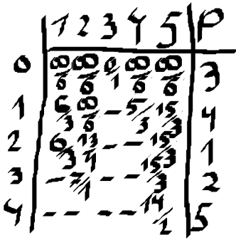
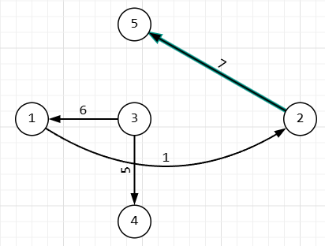
 | Алгоритм Дейкстра из 3 до 5
 | I | 1 | 2 | 3 | 4 | 5
 | 1 |  | 1 | 3 | 8 | 12 |  |  | Минимальный путь из 3 в 5 равен 14
 | 2 | 7 |  | 8 |  | 7
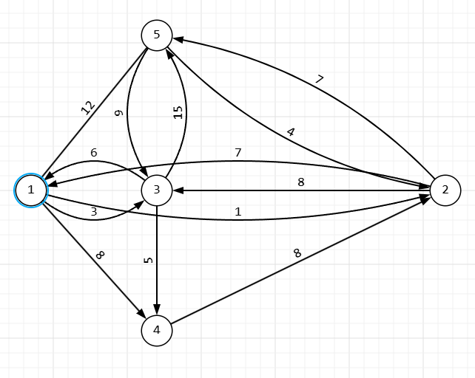
 | 3 | 6 |  |  | 5 | 15
 | 4 |  | 8
 | 5 | 12 | 4 | 9
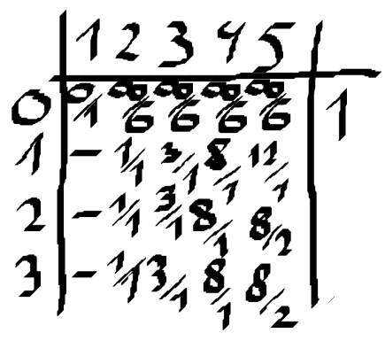
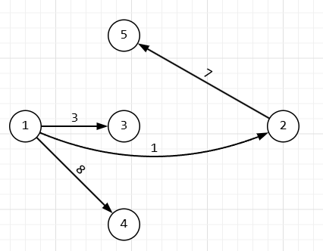
 | Алгоритм Форда-Белмана из 1
 | II | 1 | 2 | 3 | 4 | 5
 | 1 |  | 1 | 3 | 8 | 12
 | 2 | 7 |  | 8 |  | 7
 | 3 | 6 |  |  | 5 | 15
 | 4 |  | 8
 | 5 | 12 | 4 | 9
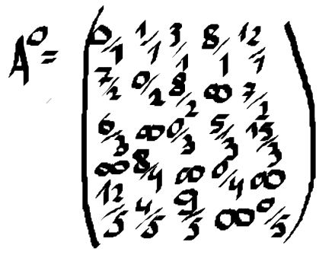
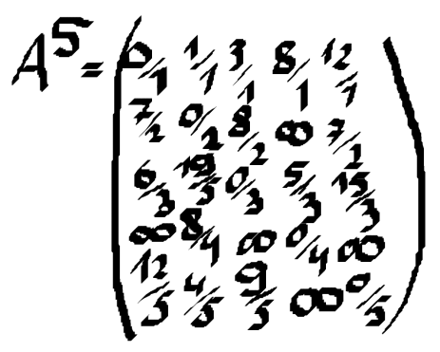
 | Алгоритм Флойда из 5 |  |  |  |  |  | d(1,2)=min{d(1,2), d(1,5)+d(5,2)}=d(1,2)
 | III | 1 | 2 | 3 | 4 | 5 | d(1,3)=min{d(1,3), d(1,5)+d(5,3)}=d(1,3) |  |  | d(3,2)=min{d(3,2), d(3,5)+d(5,2)}=d(3,5)+d(5,2)
 | 1 |  | 1 | 3 | 8 | 12 | d(1,4)=min{d(1,4), d(1,5)+d(5,4)}=d(1,4) |  |  | d(3,4)=min{d(3,4), d(3,5)+d(5,4)}=d(3,4)
 | 2 | 7 |  | 8 |  | 7 | d(2,1)=min{d(2,1), d(2,5)+d(5,1)}=d(2,1) |  |  | d(4,1)=min{d(4,1), d(4,5)+d(5,1)}=d(4,1)
 | 3 | 6 |  |  | 5 | 15 | d(2,3)=min{d(2,3), d(2,5)+d(5,3)}=d(2,3) |  |  | d(4,2)=min{d(4,2), d(4,5)+d(5,2)}=d(4,2)
 | 4 |  | 8 |  |  |  | d(2,4)=min{d(2,4), d(2,5)+d(5,4)}=d(2,4) |  |  | d(4,3)=min{d(4,3), d(4,5)+d(5,3)}=d(4,3)
 | 5 | 12 | 4 | 9 |  |  | d(3,1)=min{d(3,1), d(3,5)+d(5,1)}=d(3,1)

